Sheet
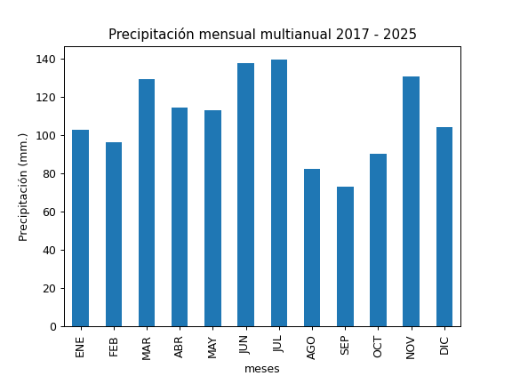
REGISTRO MULTIANUAL MENSUAL DE PLUVIOMETRÍA
ESTACIÓN: |  | PALUGUILLO
CÓDIGO: |  | M5179
COORDENADAS: |  | Latitud (WGS84 TMQ): 9966070
 |  | Longitud (WGS84 TMQ): 529831
ELEVACIÓN: |  | 3685 msnm.

PRECIPITACIÓN MENSUAL

AÑO | ENE | FEB | MAR | ABR | MAY | JUN | JUL | AGO | SEP | OCT | NOV | DIC | TOTAL
2017 |  |  |  |  |  |  |  |  |  | 74.6 | 100.3 | 183.8
2018 | 155.8 | 104.7 | 75.1 | 132.8 | 158.4 | 149.3 | 92.7 | 74.4 | 93.1 | 42.4 | 145.7 | 110.7
2019 | 91.7 | 98.3 | 66.1 | 113.3 | 194.3 | 213.9 | 165.8 | 85.9 | 60.8 | 108.5 | 154 | 111.3
2020 | 110.2 | 69.8 | 87.4 | 96.7 | 96 | 141.1 | 206.3 | 96.1 | 102.7 | 43 | 183.2 | 106.9
2021 | 128.6 | 142.4 | 257.1 |  | 152.9 | 150.5 | 193.9 | 76.1 | 106.3 | 181.8 | 142.6 | 106.4
2022 | 53 |  |  |  | 59.9 | 117.3 | 138.1 | 109 | 40.5 | 121.5 | 97.7 | 60
2023 | 119.2 | 45.2 | 182.5 | 118.9 | 58.1 | 50.6 | 103.2 | 68.9 | 34.5 | 60.2 | 89.8 | 48.3
2024 | 61 | 102.6 | 58.3 | 126.5 | 69.6 | 141 | 76 | 66.5
2025 |  | 110.4 | 177.9 | 98.4

PROM
MAX
MIN

